page 1

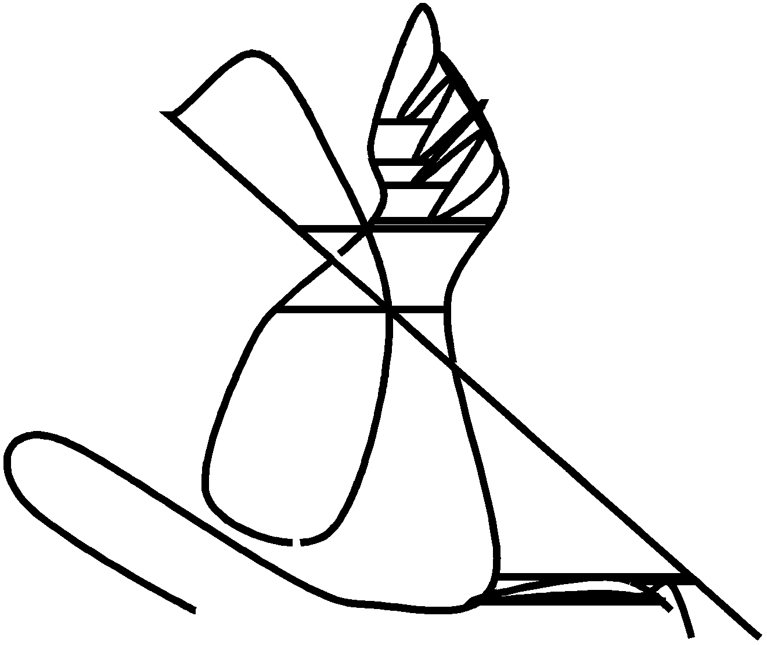
EstadÍstiCco 2021

page 2
Universidad de los Andes
Suplemento Estadístico 2021
Bogotá, septiembre de 2021
Rector (E) Universidad de los Andes
Raquel Bernal Salazar
Dirección de Planeación y Evaluación
Carlos Castellanos Gutiérrez

Contenido Antonio Ochoa Parra Juliana Gómez Sarmiento Erika Julieth Garzón González Maria Camila Diaz Jiménez

page 3

EstadÍstico 2021

El Suplemento Estadístico de la Universidad de los Andes recopila las principales estadísticas de las actividades académicas y administrativas de los últimos años y de forma particular lo relacionado al primer semestre de 2021.

page 6
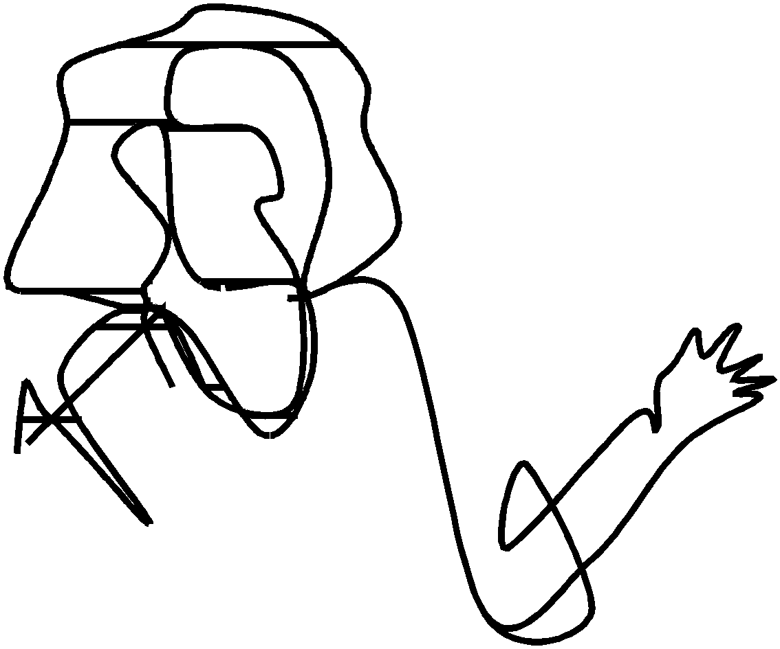
Profesores

page 8
8 SESuTApDleÍSmTeInCtOo2021

Ing. Biomédica |  |  |  |  |  |  | 6 | 1 |  | 7 | 8 | 1 |  | 9
Ing. Civil y Ambiental |  |  | 12 | 12 |  | 23 | 16 | 9 | 1 | 26 | 21 | 6 |  | 26
Ing. Eléctrica y Electrónica |  |  | 16 | 2 | 3 | 21 | 16 |  |  | 16 | 17 | 2 |  | 19
Ing. Industrial |  |  | 12 | 14 | 1 | 27 | 16 | 11 |  | 27 | 16 | 12 |  | 28
Ing. Mecánica |  |  | 14 | 2 | 1 | 17 | 10 | 4 |  | 14 | 12 | 2 |  | 14
Ing. Química y Alimentos** |  |  | 6 | 7 |  | 13 | 8 | 1 |  | 9 | 12 |  |  | 12
Ing. Sistemas |  |  | 12 | 11 | 1 | 24 | 19 | 10 | 2 | 31 | 23 | 8 |  | 31
Decanatura Facultad |  |  | 2 | 2 |  | 4 | 3 |  |  | 3 | 6 | 2 | 2 | 10
Ingeniería |  |  | 73 | 50 | 6 | 128 | 94 | 35 | 3 | 132 | 114 | 32 | 2 | 148
Medicina |  |  | 9 | 1 |  | 10 | 13 |  |  | 13 | 20 | 2 |  | 22
Otras unidades |  |  | 1 | 2 |  | 3 |  |  |  |  | 3
Total Uniandes |  |  | 327 | 205 | 35 | 567 | 452 | 164 | 28 | 644 | 559 | 164 | 14 | 737
 |  |  |  |  |  |  | 70% | 26% | 4% |  | 76% | 22% | 2%
Porcentaje |  |  | 58% | 36% | 6%

D: Doctorado/Especialidad Médica M: Maestría E/P: Especialización / Pregrado Las cifras se aproximan al entero más cercano

xlsx |  | Gráfica 1. Evolución de los profesores de planta Tiempo Completo Equivalente

510
13%
38%
49%
2007
517
11%
2008
559
8%
2009
567
6%
32%
36%
60%
58%
2010
2011
581
8%
582
6%
31%
63%
2012 2013
610
5%
30%
65%
629
6%
26%
68%
2014
644
4%
26%
70%
2015
692
2%
24%
73%
2016
731
3%
24%
73%
2017
750
2%
23%
75%
2018
756
2%
22%
76%
2019
749
2%
22%
76%
2020
737
2%
22%
76%
2021-1
 | 37%
38%
 | 55%
51%
Doctorado/Esp Médica Maestría Especialización/Pregrado Profesores

page 9
UNIVERSIDAD DE LOS ANDES 9

xlsx | Gráfica 2. Profesores de planta Tiempo Completo Equivalente y escolaridad

100%
16%
90%
80%
70%
60%
50%
84%
40%
30%
20%
10%
0%
1%
1%
2%
3%
3%
4%
6%
9%
14%
15%
11%
17%
22%
22%
1%
32%
46%
68%
100%
100%
100% 100%
94%
86%
85%
85%
82%
77%
75%
58%
51%
29%

Doctorado Especialidad Médica Maestría Especialización/Pregrado

page 11
UNIVERSIDAD DE LOS ANDES 11
Edad

xlsx | Gráfica 3. Profesores de planta por edad y facultad (conteo)

100%
13%
19%
90%
80%
16%
18%
70%
60%
50%
44%
43%
40%
30%
20%
25%
21%
10%
9%
25%
42%
23%
2%
8%
19%
25%
38%
27%
21%
8%
42%
39%
41%
52%
26%
25%
18%
6%
11%
13%
21%
12%
20%
16%
38%
29%
65%
34%
27%
50%
29%
18%
9%
22%
39%
100% 100%
39%
22%
30%
23%
100
12%
90
80
70
60
50
40
30
20
10
2%
0%
7%
1%
13%
3%
0

Menor o igual a 30 años |  | Entre 31 y 40 años | Entre 41 y 50 años | Entre 51 y 60 años
Mayores de 60 años |  | Edad mínima | Edad promedio | Edad máxima

page 13
UNIVERSIDAD DE LOS ANDES 13

xlsx | Gráfica 4. Profesores de planta según sexo. Primer semestre de 2021 (conteo)

34%
36%
66%
64%
13%
23%
25%
29%
35%
39%
42%
43%
43%
50%
51%
59%
100%
87%
77%
75%
71%
65%
61%
58%
57%
57%
50%
49%
41%

% Hombres % Mujeres

page 15
  
Estudiantes

page 17
UNIVERSIDAD DE LOS ANDES 17
Cuadro 5. Estudiantes de pregrado por programa académico (parte 2)
Facultad / Programa |  |  | 2016-1 |  | 2016-2 | 2017-1 | 2017-2 |  | 2018-1 | 2018-2 | 2019-1 | 2019-2 | 2020-1 | 2020-2 | 2021-1
Ingeniería de Alimentos |  |  |  |  |  |  |  |  |  |  |  |  |  | 6 | 42
Ingeniería Ambiental |  |  | 428 |  | 425 | 416 | 380 |  | 376 | 357 | 348 | 304 | 267 | 245 | 216
Ingeniería Biomédica |  |  | 368 |  | 377 | 410 | 414 |  | 429 | 446 | 466 | 460 | 521 | 510 | 530
Ingeniería Civil |  |  | 874 |  | 848 | 833 | 836 |  | 795 | 802 | 788 | 734 | 706 | 640 | 613
Ingeniería Eléctrica |  |  | 103 |  | 104 | 123 | 113 |  | 122 | 120 | 115 | 121 | 110 | 99 | 85
Ingeniería Electrónica |  |  | 400 |  | 373 | 370 | 355 |  | 359 | 370 | 370 | 353 | 364 | 341 | 325
Ingeniería General |  |  | 1 |  | 1
Ingeniería Industrial |  |  | 1,703 |  | 1,669 | 1,594 | 1,565 |  | 1,504 | 1,508 | 1,471 | 1,406 | 1,347 | 1,337 | 1,286
Ingeniería Mecánica |  |  | 736 |  | 703 | 696 | 699 |  | 695 | 687 | 662 | 664 | 658 | 630 | 624
Ingeniería Química |  |  | 672 |  | 684 | 713 | 667 |  | 653 | 600 | 609 | 557 | 560 | 522 | 453
Ingeniería de Sistemas |  |  | 437 |  | 491 | 546 | 570 |  | 607 | 627 | 676 | 657 | 709 | 696 | 722
Ingeniería |  |  | 5,722 |  | 5,675 | 5,701 | 5,599 |  | 5,540 | 5,517 | 5,505 | 5,256 | 5,242 | 5,026 | 4,896
Medicina |  |  | 767 |  | 803 | 765 | 793 |  | 770 | 791 | 827 | 824 | 790 | 762 | 847
Total Uniandes |  |  | 14,470 |  | 14,656 | 14,693 | 14,668 |  | 14,603 | 14,584 | 14,556 | 14,398 | 14,337 | 14,124 | 14,243

xlsx |  | Gráfica 5. Evolución de la población de pregrado

14,085
14,054
0
2015-1
2015-2
14,470
2016-1
14,656
14,693
2016-2
2017-1
14,668
2017-2
14,603
2018-1
14,584
2018-2
14,556
2019-1
14,398
2019-2
14,337
2020-1
14,124
2020-2
14,243
2021-1
14,000
12,000
10,000
8,000
6,000
4,000
2,000
Administración | Arquitectura y Diseño |  |  | Artes y Humanidades |  |  |  | Ciencias |  |  | Ciencias Sociales
Derecho | Economía |  |  | Educación |  |  |  | Escuela de Gobierno |  |  | Estudios Intercambio
Estudios Dirigidos | Ingeniería |  |  | Medicina |  |  |  | Total Uniandes

page 20
20 SESTuApDlÍeSmTIeCnOto2021
Cuadro 7. Estudiantes de especialización por programa académico (parte 2)
Facultad y Programa |  | 2018-1 | 2018-2 | 2019-1 | 2019-2 | 2020-1 | 2020-2 | 2021-1
Automatización de Procesos Industriales |  | 14 | 5 | 5 |  | 3 | 4
Diseño y Gestión Social de Tecnología |  | 11 | 11
Manejo Integrado del Medio Ambiente |  | 25 | 9 | 10 | 7 | 16 | 13 | 19
Seguridad de la Información |  |  |  |  | 1
Sistemas de Información en la Organización |  |  | 1
Sistemas de Transmisión y Distribución de Energía |  | 21 | 17 | 13 | 15 | 12 | 8 | 18
Sistemas Hídricos Urbanos |  | 17 | 15 | 18 | 16 |  |  | 14
Ingeniería |  | 88 | 58 | 46 | 39 | 31 | 25 | 51
Epidemiología |  |  | 6 | 16 | 25 | 36 | 43 | 49
Medicina |  |  | 6 | 16 | 25 | 36 | 43 | 49
Total uniandes |  | 563 | 497 | 519 | 510 | 529 | 555 | 600

xlsx | Gráfica 6. Evolución de la población de especialización

806
800
723
708
600
400
200
0
2015-1
2015-2
2016-1
674
654
562
2016-2
2017-1
2017-2
563
2018-1
497
2018-2
519
510
2019-2 2020-1 2020-2 2021-1
529
555
600
2019-1 Administración Artes y Humanidades CIDER Derecho Economía Educación Ingeniería Medicina Total

page 24
24 SESTuApDlÍeSmTIeCnOto2021

xlsx | Gráfica 7. Evolución de la población de maestría

3,536
3,495
3,053
500
3,960
3,899
3,837
3,522
3,458
3,260
3,366
3,123
3,442
3,351
0
2015-1
2015-2
2016-1
2016-2
2017-1
2017-2
2018-1
2018-2
2019-1
2019-2
2020-1
2020-2
2021-1
4,000
3,500
3,000
2,500
2,000
1,500
1,000
Administración |  | Arquitectura y Diseño | Artes y Humanidades
Ciencias |  | Ciencias Sociales | CIDER
Derecho |  | Economía | Educación
Escuela de Gobierno |  | Estudios Generales de Intercambio | Ingeniería
Medicina |  | Total

page 27
UNIVERSIDAD DE LOS ANDES 27

xlsx | Cuadro 11. Distribución de la población de doctorado según programa y género

 |  |  |  | 2018-2 |  |  |  | 2019-1 |  |  |  | 2019-2 |  |  |  | 2020-1 |  |  | 2020-2 |  |  | 2021-1
Facultad y Programa |  |  |  | Mujeres |  | Hombres | Total | Mujeres |  | Hombres | Total | Mujeres | Hombres |  | Total | Mujeres | Hombres | Total | Mujeres | Hombres | Total | Mujeres | Hombres | Total
Administración |  |  |  | 3 |  | 5 | 8 | 3 |  | 7 | 10 | 4 | 8 |  | 12 | 4 | 8 | 12 | 7 | 17 | 24 | 5 | 15 | 20
Artes y Humanidades - Literatura |  |  |  | 5 |  | 9 | 14 | 4 |  | 6 | 10 | 4 | 6 |  | 10 | 5 | 5 | 10 | 5 | 5 | 10 | 5 | 5 | 10
Estudios Interdisciplinarios sobre Desarrollo |  |  |  | 3 |  | 2 | 5 | 5 |  | 2 | 7 | 6 | 2 |  | 8 | 7 | 2 | 9 | 6 | 3 | 9 | 8 | 3 | 11
CIDER |  |  |  | 3 |  | 2 | 5 | 5 |  | 2 | 7 | 6 | 2 |  | 8 | 7 | 2 | 9 | 6 | 3 | 9 | 8 | 3 | 11
Ciencias Biológicas |  |  |  | 23 |  | 12 | 35 | 19 |  | 13 | 32 | 20 | 14 |  | 34 | 21 | 16 | 37 | 17 | 16 | 33 | 9 | 10 | 19
Física |  |  |  | 1 |  | 25 | 26 | 1 |  | 23 | 24 | 1 | 27 |  | 28 | 0 | 29 | 29 | 0 | 34 | 34 |  | 32 | 32
Química |  |  |  | 10 |  | 10 | 20 | 9 |  | 11 | 20 | 11 | 12 |  | 23 | 10 | 15 | 25 | 2 | 16 | 18 | 2 | 16 | 18
Matemáticas |  |  |  | 1 |  | 19 | 20 | 1 |  | 20 | 21 | 1 | 20 |  | 21 | 0 | 15 | 15 | 10 | 12 | 22 | 9 | 11 | 20
Ciencias |  |  |  | 35 |  | 66 | 101 | 30 |  | 67 | 97 | 33 | 73 |  | 106 | 31 | 75 | 106 | 29 | 78 | 107 | 20 | 69 | 89
Antropología |  |  |  | 9 |  | 13 | 22 | 11 |  | 14 | 25 | 7 | 13 |  | 20 | 10 | 13 | 23 | 6 | 7 | 13 | 7 | 11 | 18
Ciencia Política |  |  |  | 3 |  | 14 | 17 | 2 |  | 11 | 13 | 2 | 11 |  | 13 | 2 | 7 | 9 | 5 | 9 | 14 | 2 | 6 | 8
Filosofía |  |  |  | 2 |  | 7 | 9 | 2 |  | 8 | 10 | 2 | 7 |  | 9 | 2 | 7 | 9 | 3 | 7 | 10 | 2 | 3 | 5
Historia |  |  |  | 7 |  | 15 | 22 | 7 |  | 11 | 18 | 7 | 8 |  | 15 | 6 | 5 | 11 | 3 | 4 | 7 | 5 | 5 | 10
Psicología |  |  |  | 12 |  | 9 | 21 | 10 |  | 10 | 20 | 8 | 10 |  | 18 | 8 | 9 | 17 | 7 | 5 | 12 | 7 | 7 | 14
Ciencias Sociales |  |  |  | 33 |  | 58 | 91 | 32 |  | 54 | 86 | 26 | 49 |  | 75 | 28 | 41 | 69 | 24 | 32 | 56 | 23 | 32 | 55
Derecho |  |  |  | 10 |  | 16 | 26 | 11 |  | 17 | 28 | 13 | 15 |  | 28 | 11 | 16 | 27 | 14 | 15 | 29 | 11 | 20 | 31
Economía |  |  |  | 6 |  | 13 | 19 | 5 |  | 12 | 17 | 6 | 12 |  | 18 | 6 | 11 | 17 | 6 | 15 | 21 | 6 | 14 | 20
Educación |  |  |  | 13 |  | 12 | 25 | 12 |  | 13 | 25 | 11 | 13 |  | 24 | 11 | 14 | 25 | 10 | 16 | 26 | 7 | 14 | 21
Gestión de la Innovación Tecnológica |  |  |  |  |  |  |  |  |  |  |  | 1 |  |  | 1 | 4 | 7 | 11 | 4 | 9 | 13 | 9 | 21 | 30
Ingeniería |  |  |  | 23 |  | 70 | 93 | 26 |  | 74 | 100 | 27 | 76 |  | 103 | 26 | 72 | 98 | 27 | 76 | 103 | 29 | 71 | 100
Ingeniería |  |  |  | 23 |  | 70 | 93 | 26 |  | 74 | 100 | 28 | 76 |  | 104 | 30 | 79 | 109 | 31 | 85 | 116 | 38 | 92 | 130
Total uniandes |  |  |  | 131 |  | 251 | 382 | 128 |  | 252 | 380 | 131 | 254 |  | 385 | 133 | 251 | 384 | 132 | 266 | 398 | 123 | 264 | 387

xlsx |  |  | Gráfica 8. Evolución de la población de doctorado

500
450
400
350
300
250
200
150
100
50
0
419
2015-1
2015-2
2016-1
449
2016-2
2017-1
421
411
2017-2
2018-1
392
382
2018-2
380
2019-1
385
2019-2 2020-1 2020-2 2021-1
384
398
387

Administración |  | Artes y Humanidades |  |  | CIDER |  |  |  | Ciencias |  |  |  |  | Ciencias Sociales
Derecho |  | Economía |  |  | Educación |  |  |  | Ingeniería |  |  |  |  | Total uniandes

page 30
30 SESTuApDlÍeSmTIeCnOto2021

xlsx |  |  |  | Gráfica 10. Estudiantes cursando doble programa

15,000
14,500
14,000
13,500
13,000
12,500
12,000
11,500
11,000
29.6%
29.7%
28.3%
28.6%
27.7%
26.9%
25.0%
24.9%
23.2%
23.2%
22.9%
15%
10%
# Estudiantes
% Doble Programa
10,500
10,000
29.59% 29.72% 28.32% 28.55% 27.69% 26.88% 24.95% 24.94% 23.18%
5%
0%
23.15% 22.90%
30%
25%
20%
2016-1 | 2016-2 | 2017-1 | 2017-2 |  | 2018-1 | 2018-2 | 2019-1 | 2019-2 | 2020-1 | 2020- 2021-1 2
14,470 | 14,656 | 14,693 | 14,668 |  | 14,282 | 14,404 | 14,556 | 14,398 | 14,337 | 14,124 14,243

page 31
UNIVERSIDAD DE LOS ANDES 31
Admisiones

xlsx | Cuadro 14. Estudiantes matriculados, reservas y transferencias externas

Periodo |  |  | Inscritos |  | Admitidos |  |  | % Admitidos / inscritos |  |  | Nuevos |  |  | % Nuevos / admitidos |  |  | % Nuevos / inscritos |  |  | Reservas |  | Transferencias Externas |  |  | Reservas + transfer, | Total nuevos con reservas y transferencias
2013-2 |  |  | 4,985 |  | 2,795 |  |  | 56% |  |  | 1,313 |  |  | 47% |  |  | 26% |  |  | 189 |  | 26 |  |  | 215 | 1,528
2014-1 |  |  | 7,676 |  | 4,349 |  |  | 57% |  |  | 1,365 |  |  | 31% |  |  | 18% |  |  | 162 |  | 42 |  |  | 204 | 1,569
2014-2 |  |  | 5,115 |  | 2,801 |  |  | 55% |  |  | 1,250 |  |  | 45% |  |  | 24% |  |  | 175 |  | 36 |  |  | 211 | 1,461
2015-1 |  |  | 11,297 |  | 5,013 |  |  | 44% |  |  | 1,716 |  |  | 34% |  |  | 15% |  |  | 168 |  | 30 |  |  | 198 | 1,914
2015-2 |  |  | 5,946 |  | 2,445 |  |  | 41% |  |  | 1,152 |  |  | 47% |  |  | 19% |  |  | 257 |  | 33 |  |  | 290 | 1,442
2016-1 |  |  | 13,695 |  | 4,214 |  |  | 31% |  |  | 1,530 |  |  | 37% |  |  | 11% |  |  | 135 |  | 23 |  |  | 158 | 1,688
2016-2 |  |  | 4,884 |  | 2,662 |  |  | 55% |  |  | 1,292 |  |  | 45% |  |  | 27% |  |  | 162 |  | 33 |  |  | 195 | 1,487
2017-1 |  |  | 9,795 |  | 3,453 |  |  | 35% |  |  | 1,403 |  |  | 41% |  |  | 14% |  |  | 125 |  | 17 |  |  | 142 | 1,545
2017-2 |  |  | 4,399 |  | 2,829 |  |  | 64% |  |  | 1,255 |  |  | 44% |  |  | 29% |  |  | 127 |  | 20 |  |  | 147 | 1,402
2018-1 |  |  | 6,164 |  | 3,800 |  |  | 62% |  |  | 1,117 |  |  | 29% |  |  | 18% |  |  | 131 |  | 44 |  |  | 175 | 1,292
2018-2 |  |  | 4,008 |  | 2,936 |  |  | 73% |  |  | 1,209 |  |  | 41% |  |  | 30% |  |  | 171 |  | 23 |  |  | 194 | 1,403
2019-1 |  |  | 5,192 |  | 3,962 |  |  | 76% |  |  | 1,299 |  |  | 33% |  |  | 25% |  |  | 136 |  | 14 |  |  | 150 | 1,449
2019-2 |  |  | 3,966 |  | 2,869 |  |  | 72% |  |  | 1,219 |  |  | 42% |  |  | 31% |  |  | 209 |  | 15 |  |  | 224 | 1,443
2020-1 |  |  | 5,619 |  | 4,304 |  |  | 77% |  |  | 1,581 |  |  | 37% |  |  | 28% |  |  | 125 |  | 19 |  |  | 144 | 1,725
2020-2 |  |  | 4,719 |  | 3,659 |  |  | 78% |  |  | 1,509 |  |  | 41% |  |  | 32% |  |  | 134 |  | 23 |  |  | 157 | 1,666
2021-1 |  |  | 6,454 |  | 4,310 |  |  | 67% |  |  | 1,297 |  |  | 30% |  |  | 20% |  |  | 201 |  | 12 |  |  | 213 | 1,510

xlsx |  |  |  |  |  | Gráfica 11. Evolución del proceso de admisiones en pregrado

12,000
0
14%
64%
29%
29%
18%
30%
33%
25%
42%
32%
30%
20%
90%
30%
20%
10%
0%
10,000 |  |  |  |  |  |  |  |  | 76% |  |  |  |  |  |  | 77% |  |  | 78% |  |  |  | 80% 70%
 |  |  | 73 |  |  |  |  |  | % |  |  |  | 72%
 |  |  |  |  |  |  |  |  |  |  |  |  |  |  |  |  |  |  | 67%
 |  |  | 62%
8,000 |  |  |  |  |  |  |  |  |  |  |  |  |  |  |  |  |  |  |  |  |  |  | 60%
44% 50%
 |  |  |  |  |  |  |  |  |  |  |  |  |  |  |  | 41%
35% |  |  |  |  |  |  |  |  |  |  |  |  |  |  |  | 37% 40%
41% |  |  |  | 41%

6,000
31%
 |  | 28%
4,000
2,000
 |  |  |  |  | 2017-1 |  | 2017-2 |  |  | 2018-1 |  | 2018-2 |  |  | 2019-1 |  |  | 2019-2 |  | 2020-1 | 2020-2 |  |  | 2021-1
Inscritos |  |  |  |  | 9,795 |  | 4,399 |  |  | 6,164 |  | 4,008 |  |  | 5,192 |  |  | 3,966 |  | 5,619 | 4,719 |  |  | 6,454
Admitidos |  |  |  |  | 3,453 |  | 2,829 |  |  | 3,800 |  | 2,936 |  |  | 3,962 |  |  | 2,869 |  | 4,304 | 3,659 |  |  | 4,310
Nuevos |  |  |  |  | 1,403 |  | 1,255 |  |  | 1,117 |  | 1,209 |  |  | 1,299 |  |  | 1,219 |  | 1,581 | 1,509 |  |  | 1,297
% Admitidos / inscritos |  |  |  |  | 35% |  | 64% |  |  | 62% |  | 73% |  |  | 76% |  |  | 72% |  | 77% | 78% |  |  | 67%
% Nuevos / admitidos |  |  |  |  | 41% |  | 44% |  |  | 29% |  | 41% |  |  | 33% |  |  | 42% |  | 37% | 41% |  |  | 30%
% Nuevos / inscritos |  |  |  |  | 14% |  | 29% |  |  | 18% |  | 30% |  |  | 25% |  |  | 31% |  | 28% | 32% |  |  | 20%

page 32
32 SESTuApDlÍSemTIeCnOto2021

xlsx | Cuadro 15. Número de inscritos, admitidos y estudiantes matriculados por programa de pregrado (Parte 1)

Facultad
Administración
Arquitectura y
Diseño
Programa
Administración
Contaduría
Internacional
Total
Arquitectura
Diseño
Total
Arte
Periodo
Artes y
Humanidades
Historia del Arte
Literatura
Música
Narrativas digitales
Total
Periodo

2017-1 |  | 474 | 150 | 67 | 9 | 76 | 2017-2 | 378 | 158 | 77 | 5 | 82
2018-1 |  | 347 | 237 | 71 | 14 | 85 | 2018-2 | 460 | 207 | 102 | 12 | 114
2019-1 |  | 370 | 265 | 91 | 11 | 102 | 2019-2 | 461 | 260 | 111 | 12 | 123
2020-1 |  | 381 | 333 | 106 | 18 | 124 | 2020-2 | 530 | 406 | 167 | 14 | 181
2021-1 |  | 485 | 349 | 115 | 16 | 131
2017-1 |  | 77 | 38 | 19 | 3 | 22 | 2017-2 | 46 | 45 | 25 | 2 | 27
2018-1 |  | 50 | 24 | 7 | 0 | 7 | 2018-2 | 25 | 20 | 10 | 1 | 11
2019-1 |  | 42 | 16 | 7 | 0 | 7 | 2019-2 | 16 | 20 | 5 | 0 | 5
2020-1 |  | 49 | 29 | 6 | 1 | 7 | 2020-2 | 9 | 3
2017-1 |  | 551 | 188 | 86 | 12 | 98 | 2017-2 | 424 | 203 | 102 | 7 | 109
2018-1 |  | 397 | 261 | 78 | 14 | 92 | 2018-2 | 485 | 227 | 112 | 13 | 125
2019-1 |  | 412 | 281 | 98 | 11 | 109 | 2019-2 | 477 | 280 | 116 | 12 | 128
2020-1 |  | 430 | 362 | 112 | 19 | 131 | 2020-2 | 539 | 409 | 167 | 14 | 181
2021-1 |  | 485 | 349 | 115 | 16 | 131
2017-1 |  | 466 | 135 | 58 | 15 | 73 | 2017-2 | 239 | 139 | 55 | 15 | 70
2018-1 |  | 295 | 138 | 44 | 6 | 50 | 2018-2 | 185 | 151 | 53 | 8 | 61
2019-1 |  | 244 | 210 | 78 | 13 | 91 | 2019-2 | 195 | 173 | 76 | 7 | 83
2020-1 |  | 241 | 193 | 73 | 10 | 83 | 2020-2 | 250 | 205 | 82 | 10 | 92
2021-1 |  | 341 | 245 | 55 | 22 | 77
2017-1 |  | 256 | 170 | 70 | 10 | 80 | 2017-2 | 213 | 142 | 68 | 8 | 76
2018-1 |  | 184 | 177 | 53 | 14 | 67 | 2018-2 | 210 | 159 | 70 | 8 | 78
2019-1 |  | 201 | 171 | 67 | 11 | 78 | 2019-2 | 219 | 152 | 77 | 14 | 91
2020-1 |  | 194 | 162 | 62 | 11 | 73 | 2020-2 | 249 | 176 | 103 | 9 | 112
2021-1 |  | 235 | 182 | 60 | 11 | 71
2017-1 |  | 722 | 305 | 128 | 25 | 153 | 2017-2 | 452 | 281 | 123 | 23 | 146
2018-1 |  | 479 | 315 | 97 | 20 | 117 | 2018-2 | 395 | 310 | 123 | 16 | 139
2019-1 |  | 445 | 381 | 145 | 24 | 169 | 2019-2 | 414 | 325 | 153 | 21 | 174
2020-1 |  | 435 | 355 | 135 | 21 | 156 | 2020-2 | 499 | 381 | 185 | 19 | 204
2021-1 |  | 576 | 427 | 115 | 33 | 148
2017-1 |  | 96 | 105 | 36 | 2 | 38 | 2017-2 | 59 | 65 | 22 | 2 | 24
2018-1 |  | 76 | 51 | 24 | 6 | 30 | 2018-2 | 44 | 46 | 11 | 2 | 13
2019-1 |  | 52 | 43 | 8 | 2 | 10 | 2019-2 | 53 | 50 | 22 | 1 | 23
2020-1 |  | 59 | 58 | 13 | 2 | 15 | 2020-2 | 71 | 68 | 20 | 4 | 24
2021-1 |  | 73 | 62 | 14 | 1 | 15
2017-1 |  | 37 | 41 | 16 | 1 | 17 | 2017-2 | 26 | 29 | 12 | 0 | 12
2018-1 |  | 15 | 20 | 8 | 1 | 9 | 2018-2 | 13 | 18 | 6 | 2 | 8
2019-1 |  | 23 | 19 | 9 | 0 | 9 | 2019-2 | 18 | 18 | 5 | 0 | 5
2020-1 |  | 10 | 8 | 8 | 0 | 8 | 2020-2 | 10 | 12 | 9 | 1 | 10
2021-1 |  | 8 | 4 | 1 | 0 | 1
2017-1 |  | 93 | 106 | 29 | 2 | 31 | 2017-2 | 55 | 53 | 14 | 3 | 17
2018-1 |  | 57 | 66 | 19 | 5 | 24 | 2018-2 | 35 | 37 | 14 | 1 | 15
2019-1 |  | 50 | 48 | 12 | 0 | 12 | 2019-2 | 33 | 32 | 4 | 2 | 6
2020-1 |  | 40 | 42 | 13 | 0 | 13 | 2020-2 | 35 | 32 | 12 | 1 | 13
2021-1 |  | 58 | 48 | 11 | 1 | 12
2017-1 |  | 92 | 51 | 19 | 2 | 21 | 2017-2 | 70 | 47 | 28 | 2 | 30
2018-1 |  | 77 | 25 | 12 | 1 | 13 | 2018-2 | 68 | 38 | 18 | 1 | 19
2019-1 |  | 75 | 40 | 13 | 1 | 14 | 2019-2 | 68 | 40 | 18 | 1 | 19
2020-1 |  | 87 | 39 | 20 | 1 | 21 | 2020-2 | 99 | 67 | 34 | 1 | 35
2021-1 |  | 104 | 46 | 13 | 3 | 16
2019-1 |  | 37 | 29 | 6 | 0 | 6 | 2019-2 | 60 | 49 | 20 | 1 | 21
2020-1 |  | 84 | 70 | 31 | 3 | 34 | 2020-2 | 82 | 90 | 39 | 2 | 41
2021-1 |  | 73 | 60 | 16 | 4 | 20
2016-1 |  | 387 | 236 | 76 | 7 | 83 | 2016-2 | 214 | 191 | 74 | 8 | 82
2017-1 |  | 318 | 303 | 100 | 7 | 107 | 2017-2 | 210 | 194 | 76 | 7 | 83
2018-1 |  | 225 | 162 | 63 | 13 | 76 | 2018-2 | 160 | 139 | 49 | 6 | 55
2019-1 |  | 237 | 179 | 48 | 3 | 51 | 2019-2 | 232 | 189 | 69 | 5 | 74
2020-1 |  | 280 | 217 | 85 | 6 | 91 | 2020-2 | 297 | 269 | 114 | 9 | 123
2021-1 |  | 316 | 220 | 55 | 9 | 64

page 33
UNIVERSIDAD DE LOS ANDES 33
Cuadro 15. Número de inscritos, admitidos y estudiantes matriculados por programa de pregrado (Parte 2)
Facultad
Ciencias
Programa
Periodo
Ciencias Sociales
Periodo

 | 2017-1 | 99 | 58 | 20 | 3 | 23 | 2017-2 | 53 | 37 | 17 | 3 | 20
 | 2018-1 | 73 | 46 | 8 | 1 | 9 | 2018-2 | 41 | 48 | 16 | 0 | 16
Biología | 2019-1 | 56 | 53 | 14 | 3 | 17 | 2019-2 | 51 | 63 | 20 | 2 | 22
 | 2020-1 | 73 | 77 | 27 | 1 | 28 | 2020-2 | 63 | 64 | 14 | 0 | 14
 | 2021-1 | 99 | 93 | 25 | 7 | 32
 | 2017-1 | 146 | 51 | 29 | 0 | 29 | 2017-2 | 43 | 33 | 11 | 1 | 12
 | 2018-1 | 145 | 70 | 25 | 0 | 25 | 2018-2 | 57 | 50 | 21 | 6 | 27
Física | 2019-1 | 133 | 118 | 45 | 2 | 47 | 2019-2 | 75 | 62 | 34 | 5 | 39
 | 2020-1 | 160 | 156 | 64 | 2 | 66 | 2020-2 | 113 | 107 | 40 | 5 | 45
 | 2021-1 | 187 | 175 | 54 | 10 | 64
 | 2017-1 | 160 | 35 | 13 |  | 13 | 2017-2 | 49 | 21 | 10 | 3 | 13
 | 2018-1 | 102 | 69 | 18 | 4 | 22 | 2018-2 | 26 | 20 | 11 | 6 | 17
Geociencias | 2019-1 | 61 | 45 | 17 | 1 | 18 | 2019-2 | 29 | 24 | 10 | 2 | 12
 | 2020-1 | 66 | 54 | 17 | 1 | 18 | 2020-2 | 28 | 29 | 9 | 0 | 9
 | 2021-1 | 76 | 61 | 16 | 3 | 19
 | 2017-1 | 36 | 29 | 9 | 3 | 12 | 2017-2 | 24 | 18 | 12 | 0 | 12
 | 2018-1 | 35 | 31 | 10 | 2 | 12 | 2018-2 | 29 | 26 | 11 | 0 | 11
Matemáticas | 2019-1 | 38 | 35 | 13 | 1 | 14 | 2019-2 | 25 | 25 | 14 | 0 | 14
 | 2020-1 | 31 | 27 | 9 | 1 | 10 | 2020-2 | 29 | 29 | 14 | 0 | 14
 | 2021-1 | 45 | 39 | 10 | 1 | 11
 | 2017-1 | 113 | 64 | 27 | 1 | 28 | 2017-2 | 54 | 33 | 13 | 2 | 15
 | 2018-1 | 67 | 58 | 16 | 0 | 16 | 2018-2 | 33 | 53 | 8 | 0 | 8
Microbiología | 2019-1 | 53 | 59 | 11 | 0 | 11 | 2019-2 | 36 | 45 | 11 | 2 | 13
 | 2020-1 | 58 | 81 | 24 | 1 | 25 | 2020-2 | 48 | 67 | 14 | 0 | 14
 | 2021-1 | 75 | 79 | 19 | 3 | 22
 | 2017-1 | 70 | 51 | 20 |  | 20 | 2017-2 | 20 | 14 | 3 | 5 | 8
 | 2018-1 | 40 | 44 | 7 | 1 | 8 | 2018-2 | 16 | 22 | 3 | 1 | 4
Química | 2019-1 | 26 | 24 | 5 | 0 | 5 | 2019-2 | 20 | 24 | 8 | 1 | 9
 | 2020-1 | 49 | 51 | 13 | 2 | 15 | 2020-2 | 28 | 27 | 7 | 2 | 9
 | 2021-1 | 60 | 43 | 9 | 1 | 10
 | 2017-1 | 624 | 288 | 118 | 7 | 125 | 2017-2 | 243 | 156 | 66 | 14 | 80
 | 2018-1 | 462 | 318 | 84 | 8 | 92 | 2018-2 | 202 | 219 | 70 | 13 | 83
Total | 2019-1 | 367 | 334 | 105 | 7 | 112 | 2019-2 | 236 | 243 | 97 | 12 | 109
 | 2020-1 | 437 | 446 | 154 | 8 | 162 | 2020-2 | 309 | 323 | 98 | 7 | 105
 | 2021-1 | 542 | 490 | 133 | 25 | 158
 | 2017-1 | 78 | 43 | 15 | 5 | 20 | 2017-2 | 36 | 30 | 11 | 1 | 12
 | 2018-1 | 56 | 56 | 8 | 1 | 9 | 2018-2 | 29 | 34 | 10 | 6 | 16
Antropología | 2019-1 | 36 | 31 | 15 | 2 | 17 | 2019-2 | 31 | 26 | 10 | 1 | 11
 | 2020-1 | 48 | 36 | 10 | 3 | 13 | 2020-2 | 44 | 43 | 17 | 1 | 18
 | 2021-1 | 53 | 39 | 9 | 3 | 12
 | 2017-1 | 275 | 138 | 38 | 5 | 43 | 2017-2 | 124 | 162 | 43 | 3 | 46
 | 2018-1 | 130 | 144 | 18 | 6 | 24 | 2018-2 | 94 | 99 | 23 | 6 | 29
Ciencia Política | 2019-1 | 116 | 126 | 32 | 5 | 37 | 2019-2 | 90 | 83 | 27 | 3 | 30
 | 2020-1 | 117 | 112 | 30 | 3 | 33 | 2020-2 | 97 | 93 | 21 | 4 | 25
 | 2021-1 | 137 | 96 | 25 | 6 | 31
 | 2017-1 | 22 | 34 | 8 | 1 | 9 | 2017-2 | 15 | 16 | 5 | 1 | 6
 | 2018-1 | 14 | 20 | 4 | 1 | 5 | 2018-2 | 9 | 9 | 4 | 2 | 6
Filosofía | 2019-1 | 13 | 12 | 1 | 0 | 1 | 2019-2 | 17 | 14 | 4 | 0 | 4
 | 2020-1 | 26 | 23 | 7 | 1 | 8 | 2020-2 | 22 | 25 | 14 | 1 | 15
 | 2021-1 | 22 | 18 | 8 | 1 | 9
 | 2017-1 | 28 | 38 | 9 | 1 | 10 | 2017-2 | 22 | 20 | 12 | 0 | 12
 | 2018-1 | 20 | 24 | 2 | 0 | 2 | 2018-2 | 12 | 9 | 2 | 0 | 2
Historia | 2019-1 | 8 | 7 | 2 | 0 | 2 | 2019-2 | 15 | 16 | 4 | 1 | 5
 | 2020-1 | 14 | 12 | 4 | 0 | 4 | 2020-2 | 11 | 10 | 4 | 0 | 4
 | 2021-1 | 15 | 10 | 5 | 2 | 7

page 34
34 SESTuApDlÍeSmTIeCnOto2021
Cuadro 15. Número de inscritos, admitidos y estudiantes matriculados por programa de pregrado (Parte 3)
Facultad
Programa
Periodo

Periodo

 |  | 2017-1 | 184 | 82 | 28 | 1 | 29 | 2017-2 | 75 | 43 | 15 | 1 | 16
 |  | 2018-1 | 115 | 81 | 15 | 0 | 15 | 2018-2 | 40 | 38 | 7 | 3 | 10
 | Lenguas y Cultura | 2019-1 | 87 | 72 | 19 | 2 | 21 | 2019-2 | 42 | 28 | 9 | 0 | 9
 |  | 2020-1 | 102 | 76 | 17 | 0 | 17 | 2020-2 | 21 | 19 | 3 | 2 | 5
 |  | 2021-1 | 147 | 111 | 37 | 2 | 39
 |  | 2017-1 | 278 | 126 | 40 | 7 | 47 | 2017-2 | 203 | 136 | 37 | 3 | 40
 |  | 2018-1 | 143 | 122 | 14 | 5 | 19 | 2018-2 | 138 | 130 | 33 | 3 | 36
Ciencias Sociales | Psicología | 2019-1 | 132 | 111 | 20 | 4 | 24 | 2019-2 | 153 | 129 | 36 | 5 | 41
 |  | 2020-1 | 165 | 126 | 34 | 5 | 39 | 2020-2 | 154 | 69 | 29 | 2 | 31
 |  | 2021-1 | 197 | 93 | 22 | 3 | 25
 |  | 2017-1 | 865 | 461 | 138 | 20 | 158 | 2017-2 | 475 | 407 | 123 | 9 | 132
 |  | 2018-1 | 478 | 447 | 61 | 13 | 74 | 2018-2 | 322 | 319 | 79 | 20 | 99
 | Total | 2019-1 | 392 | 359 | 89 | 13 | 102 | 2019-2 | 348 | 296 | 90 | 10 | 100
 |  | 2020-1 | 472 | 385 | 102 | 12 | 114 | 2020-2 | 349 | 259 | 88 | 10 | 98
 |  | 2021-1 | 571 | 367 | 106 | 17 | 123
 |  | 2017-1 | 742 | 167 | 63 | 6 | 69 | 2017-2 | 421 | 149 | 53 | 6 | 59
 |  | 2018-1 | 511 | 227 | 75 | 12 | 87 | 2018-2 | 354 | 255 | 96 | 12 | 108
Derecho | Total | 2019-1 | 452 | 277 | 85 | 9 | 94 | 2019-2 | 357 | 260 | 106 | 16 | 122
 |  | 2020-1 | 481 | 423 | 143 | 14 | 157 | 2020-2 | 418 | 346 | 158 | 13 | 171
 |  | 2021-1 | 584 | 413 | 114 | 20 | 134
 |  | 2017-1 | 488 | 153 | 70 | 7 | 77 | 2017-2 | 235 | 135 | 66 | 9 | 75
 |  | 2018-1 | 331 | 201 | 88 | 5 | 93 | 2018-2 | 236 | 173 | 89 | 11 | 100
Economía | Total | 2019-1 | 312 | 224 | 92 | 4 | 96 | 2019-2 | 258 | 158 | 85 | 10 | 95
 |  | 2020-1 | 313 | 302 | 107 | 8 | 115 | 2020-2 | 326 | 255 | 123 | 18 | 141
 |  | 2021-1 | 343 | 287 | 106 | 13 | 119
 |  | 2017-1 | 3 | 4 | 2 | 0 | 2 | 2017-2 | 1 | 0 | 0 | 0 | 0
 |  | 2018-1 | 0 | 1 | 0 | 0 | 0 | 2018-2 | 1 | 0 | 0 | 0 | 0
 | Lic. en Arte | 2019-1 | 5 | 3 | 1 | 0 | 1 | 2019-2 | 0 | 1 | 0 | 0 | 0
 |  | 2020-1 | 3 | 2 | 2 | 0 | 2 | 2020-2 | 3 | 4 | 1 | 0 | 1
 |  | 2021-1 | 6 | 3 | 1 | 0 | 1
 |  | 2019-1 | 1 | 0 | 0 | 0 | 0 | 2019-2 | 0 | 0 | 0 | 0 | 0
 | Lic. en Biología | 2020-1 | 3 | 1 | 1 | 0 | 1 | 2020-2 | 2 | 2 | 0 | 0 | 0
 |  | 2021-1 | 2 | 1 | 0 | 0 | 0
 | Lic. en Ciencias | 2017-1 | 5 | 6 | 2 | 0 | 2 | 2017-2 | 3 | 1 | 0 | 0 | 0
 | Naturales | 2018-1 | 2 | 2 | 0 | 0 | 0
 | Lic. en Ciencias | 2017-1 | 10 | 7 | 1 | 0 | 1 | 2017-2 | 5 | 1 | 0 | 0 | 0
 | Sociales | 2018-1 | 6 | 3 | 0 | 0 | 0
 | Lic. en Primera | 2017-1 | 8 | 3 | 0 | 0 | 0 | 2017-2 | 5 | 0 | 0 | 0 | 0
 | Infancia | 2018-1 | 6 | 2 | 0 | 0 | 0
 |  |  |  |  |  |  |  | 2018-2 | 5 | 2 | 1 | 0 | 1
Educación | Lic. en Educación | 2019-1 | 5 | 1 | 0 | 0 | 0 | 2019-2 | 5 | 2 | 1 | 0 | 1
 | Infantil | 2020-1 | 10 | 7 | 2 | 0 | 2 | 2020-2 | 4 | 4 | 2 | 0 | 2
 |  | 2021-1 | 17 | 4 | 1 | 0 | 1
 | Lic. en Español y | 2019-1 | 5 | 1 | 0 | 0 | 0 | 2019-2 | 1 | 0 | 0 | 0 | 0
 | Filología | 2020-1 2021-1 | 9 10 | 6 7 | 3 2 | 0 0 | 3 2 | 2020-2 | 8 | 6 | 2 | 0 | 2
 |  | 2019-1 | 1 | 1 | 0 | 0 | 0 | 2019-2 | 1 | 1 | 1 | 0 | 1
 | Lic. en Física | 2020-1 | 2 | 2 | 2 | 0 | 2 | 2020-2 | 2 | 2 | 0 | 0 | 0
 |  | 2021-1 | 2 | 2 | 0 | 0 | 0
 | Lic. en Filosofía | 2020-1 | 0 | 1 | 0 | 0 | 0 | 2020-2 | 1 | 0 | 0 | 0 | 0
 |  | 2021-1 | 1 | 1 | 0 | 0 | 0
 |  |  |  |  |  |  |  | 2018-2 | 2 | 0 | 0 | 0 | 0
 | Lic. en Historia | 2019-1 | 1 | 1 | 1 | 0 | 1 | 2019-2 | 0 | 0 | 0 | 0 | 0
 |  | 2020-1 | 5 | 3 | 0 | 0 | 0 | 2020-2 | 6 | 9 | 3 | 1 | 4
 |  | 2021-1 | 3 | 2 | 0 | 0 | 0
 | Lic. en | 2017-1 | 8 | 4 | 1 | 0 | 1 | 2017-2 | 2 | 1 | 0 | 0 | 0
 | Humanidades | 2018-1 | 3 | 3 | 0 | 0 | 0

page 45
UNIVERSIDAD DE LOS ANDES 45

xlsx | Cuadro 23. Puestos estudiante de pregrado y atención con profesores de planta

Puestos Estudiante
Atendidos con profesores de planta

Facultad/Departamento |  | 2019-2 | 2020-1 | 2020-2 | 2021-1 | 2019-2 | 2020-1 | 2020-2 | 2021-1
Administración |  | 6,406 | 6,134 | 6,836 | 6,779 | 52% | 57% | 62% | 59%
Arquitectura |  | 3,403 | 3,543 | 3,683 | 4,270 | 60% | 57% | 53% | 55%
Diseño |  | 3,693 | 4,020 | 4,113 | 4,418 | 53% | 52% | 51% | 70%
Arquitectura y Diseño |  | 7,095 | 7,563 | 7,796 | 8,688 | 56% | 54% | 52% | 63%
Arte |  | 1,610 | 1,575 | 1,387 | 1,615 | 47% | 46% | 67% | 58%
Historia del Arte |  | 525 | 794 | 876 | 699 | 75% | 80% | 95% | 92%
Humanidades y Literatura |  | 1,854 | 2,050 | 2,031 | 1,855 | 47% | 53% | 46% | 66%
Música |  | 2,155 | 2,087 | 1,980 | 2,338 | 48% | 50% | 56% | 58%
Periodismo |  | 832 | 862 | 1,136 | 1,305 | 94% | 70% | 77% | 69%
Decanatura |  | 223 | 386 | 459 | 369 | 90% | 96% | 90% | 95%
Artes y Humanidades |  | 7,199 | 7,754 | 7,869 | 8,181 | 55% | 58% | 63% | 66%
Ciencias Biológicas |  | 5,288 | 4,750 | 3,879 | 4,152 | 56% | 51% | 57% | 60%
Física |  | 5,012 | 4,913 | 5,464 | 5,103 | 67% | 62% | 60% | 56%
Geociencias |  | 964 | 894 | 889 | 937 | 80% | 78% | 83% | 82%
Matemáticas |  | 6,372 | 6,524 | 6,828 | 6,967 | 91% | 89% | 87% | 86%
Química |  | 2,606 | 2,869 | 2,433 | 2,777 | 61% | 62% | 61% | 64%
Decanatura de Ciencias |  |  | 7 | 108 | 159 |  |  | 100%
Ciencias |  | 20,242 | 19,957 | 19,601 | 20,095 | 71% | 69% | 70% | 69%
Antropología |  | 1,195 | 1,093 | 1,158 | 884 | 75% | 87% | 91% | 84%
Ciencia Política |  | 1,327 | 1,212 | 1,442 | 1,292 | 94% | 88% | 99% | 92%
Filosofía |  | 921 | 704 | 982 | 851 | 81% | 67% | 94% | 99%
Historia |  | 1,091 | 1,320 | 1,076 | 989 | 97% | 99% | 100% | 100%
Lenguas y Cultura |  | 8,130 | 8,461 | 9,098 | 9,678 | 20% | 24% | 22% | 17%
Psicología |  | 1,658 | 1,725 | 1,800 | 1,789 | 81% | 80% | 83% | 83%
Ciclo Ciencias Sociales |  | 245 | 211 | 272 | 408 | 100% | 99% | 99% | 99%
Ciencias Sociales |  | 14,567 | 14,726 | 15,828 | 15,891 | 48% | 50% | 51% | 46%
Derecho |  | 6,838 | 7,005 | 7,141 | 7,345 | 57% | 55% | 58% | 60%
Economía |  | 4,109 | 4,449 | 4,799 | 4,877 | 77% | 75% | 80% | 76%
Educación |  | 1,165 | 1,003 | 1,533 | 1,131 | 99% | 97% | 97% | 98%
Escuela de Gobierno |  | 968 | 978 | 1,024 | 1,184 | 76% | 86% | 95% | 95%
Ingeniería Biomédica |  | 1,457 | 1,752 | 1,724 | 2,010 | 50% | 50% | 53% | 52%
Ingeniería Civil y Ambiental |  | 4,069 | 3,634 | 3,464 | 3,572 | 57% | 57% | 54% | 52%
Ingeniería Eléctrica y Electrónica |  | 2,716 | 2,635 | 2,472 | 2,592 | 55% | 54% | 53% | 58%
Ingeniería General |  | 109 | 15 | 37 | 39 | 30% | 100% | 100% | 97%
Ingeniería Industrial |  | 4,570 | 4,492 | 4,493 | 4,508 | 64% | 64% | 58% | 57%
Ingeniería Mecánica |  | 2,195 | 2,524 | 2,321 | 2,638 | 61% | 48% | 51% | 56%
Ingeniería Química |  | 1,699 | 1,576 | 1,603 | 1,861 | 50% | 62% | 51% | 62%
Ingeniería de Sistemas |  | 3,650 | 3,816 | 3,999 | 4,190 | 62% | 58% | 49% | 48%
Ingeniería |  | 20,465 | 20,444 | 20,113 | 21,410 | 58% | 57% | 53% | 55%
Medicina |  | 4,445 | 4,113 | 4,331 | 4,519 | ND | ND | ND | ND
Total Uniandes |  | 93,498 | 94,126 | 96,871 | 100,100 | 60% | 60% | 61% | 61%
ND: No disponible

page 49
UNIVERSIDAD DE LOS ANDES 49

xlsx | Cuadro 27. Asistentes graduados doctorales

Unidad contratante |  |  |  |  |  | 2016-1 |  | 2016-2 | 2017-1 | 2017-2 | 2018-1 | 2018-2 | 2019-1 | 2019-2 | 2020-1 | 2020-2 | 2021-1
Administración |  |  |  |  |  | 2 |  | 1 |  |  |  |  | 2 | 5 | 6 | 10 | 6
Artes y Humanidades |  |  |  |  |  | 4 |  | 2 | 1 | 3 | 2 |  |  |  |  |  | 1
Ciencias Biológicas |  |  |  |  |  | 10 |  | 7 | 9 | 12 | 18 | 16 | 17 | 20 | 30 | 25 | 26
Física |  |  |  |  |  | 25 |  | 31 | 24 | 19 | 21 | 17 | 18 | 22 | 22 | 32 | 30
Matemáticas |  |  |  |  |  | 18 |  | 19 | 23 | 17 | 13 | 15 | 16 | 18 | 15 | 18 | 16
Química |  |  |  |  |  | 6 |  | 9 | 11 | 9 | 9 | 8 | 9 | 10 | 13 | 16 | 14
Facultad de Ciencias |  |  |  |  |  | 2 |  | 1 |  | 1 | 1 |  | 1 | 1 | 1 | 1 | 1
Ciencias |  |  |  |  |  | 61 |  | 67 | 67 | 58 | 62 | 56 | 61 | 71 | 81 | 92 | 87
Antropología |  |  |  |  |  | 2 |  | 1 |  |  |  | 1
Ciencia Política |  |  |  |  |  |  |  | 2 | 2 | 2 | 2 |  | 1 |  | 1
Filosofía |  |  |  |  |  | 2 |  | 3 | 3
Psicología |  |  |  |  |  | 4 |  | 7 |  |  | 1 | 1 | 1
Facultad de Ciencias Sociales |  |  |  |  |  | 1 |  | 2 | 3 | 1 | 1 | 1 | 1
Ciencias Sociales |  |  |  |  |  | 9 |  | 15 | 8 | 3 | 4 | 3 | 3 |  | 1
Derecho |  |  |  |  |  | 17 |  | 22 | 22 | 19 | 12 | 10 | 10 | 11 | 12 | 15 | 13
Economía |  |  |  |  |  | 2 |  | 2 | 2 |  |  | 1 | 1 | 1 | 2 | 1
Educación |  |  |  |  |  | 4 |  | 9 | 11 | 9 | 7 | 8 | 5 | 4 | 4 | 3 | 3
Escuela de Gobierno |  |  |  |  |  |  |  |  |  |  |  | 1 | 1 | 1 | 1 | 1
Ingeniería Biomédica |  |  |  |  |  |  |  |  |  | 1 |  | 1 | 2 | 1 | 2 | 3 | 1
Ingeniería Civil y Ambiental |  |  |  |  |  | 3 |  | 2 |  |  |  |  | 4 | 5 | 6 | 6 | 4
Ingeniería de Sistemas |  |  |  |  |  | 10 |  | 5 | 2 | 3 | 3 | 8 | 8 | 10 | 8 | 6 | 7
Ingeniería Eléctrica y Electrónica |  |  |  |  |  | 1 |  | 1 |  | 1 |  |  | 1 | 1 | 1
Ingeniería Industrial |  |  |  |  |  |  |  |  |  |  | 3 | 5 | 7 | 9 | 9 | 14 | 15
Ingeniería Mecánica |  |  |  |  |  | 1 |  | 1 | 1 |  |  | 2 | 2 | 2 | 2 | 1 | 2
Ingeniería Química y Alimentos |  |  |  |  |  |  |  |  | 2 | 2 | 2 | 2 | 5 | 6 | 5 | 7 | 5
CIFI |  |  |  |  |  | 1 |  | 6 |  |  |  |  | 8 | 11 | 12 | 16 | 12
Facultad de Ingeniería |  |  |  |  |  |  |  |  | 6 | 10 | 6 | 10 | 1 | 1 | 1
Ingeniería |  |  |  |  |  | 16 |  | 15 | 11 | 17 | 14 | 28 | 38 | 46 | 46 | 53 | 46
Centro de Español |  |  |  |  |  | 1 |  | 1 | 1 |  | 1
Centro de Ética |  |  |  |  |  | 1 |  | 1 | 1 |  |  |  | 1 |  | 1 | 1
CIDER |  |  |  |  |  |  |  |  |  |  |  |  | 1 | 1 | 2 | 1 | 1
Centro de Estudios de la Orinoquía |  |  |  |  |  |  |  |  | 1 | 1
Vicerrectoría Académica |  |  |  |  |  | 1 |  |  |  |  |  | 2 | 4 | 3 | 3 | 3 | 2
Vicerrectoría de Investigación y Creación |  |  |  |  |  | 7 |  | 6 | 6 | 7 | 6 | 7 | 8 | 9 | 5 | 6 | 5
Total |  |  |  |  |  | 125 |  | 141 | 131 | 117 | 108 | 116 | 135 | 152 | 164 | 186 | 164

xlsx |  |  |  | Gráfica 12. Evolución de los asistentes graduados

200
100
0
144
139
2015-1
2015-2
125
2016-1 2016-2
141
131
2017-1
697
117
2017-2
668
108
2018-1
626
116
2018-2
582
2019-1
593
135
2019-2 2020-1 2020-2
565
152
511
164
186
494
164
2021-1
700 |  | 646 66 | 5 657 |  | 657 |  | 648
600
500
400
300
Asistentes graduados maestría Asistentes graduados doctorales

page 55
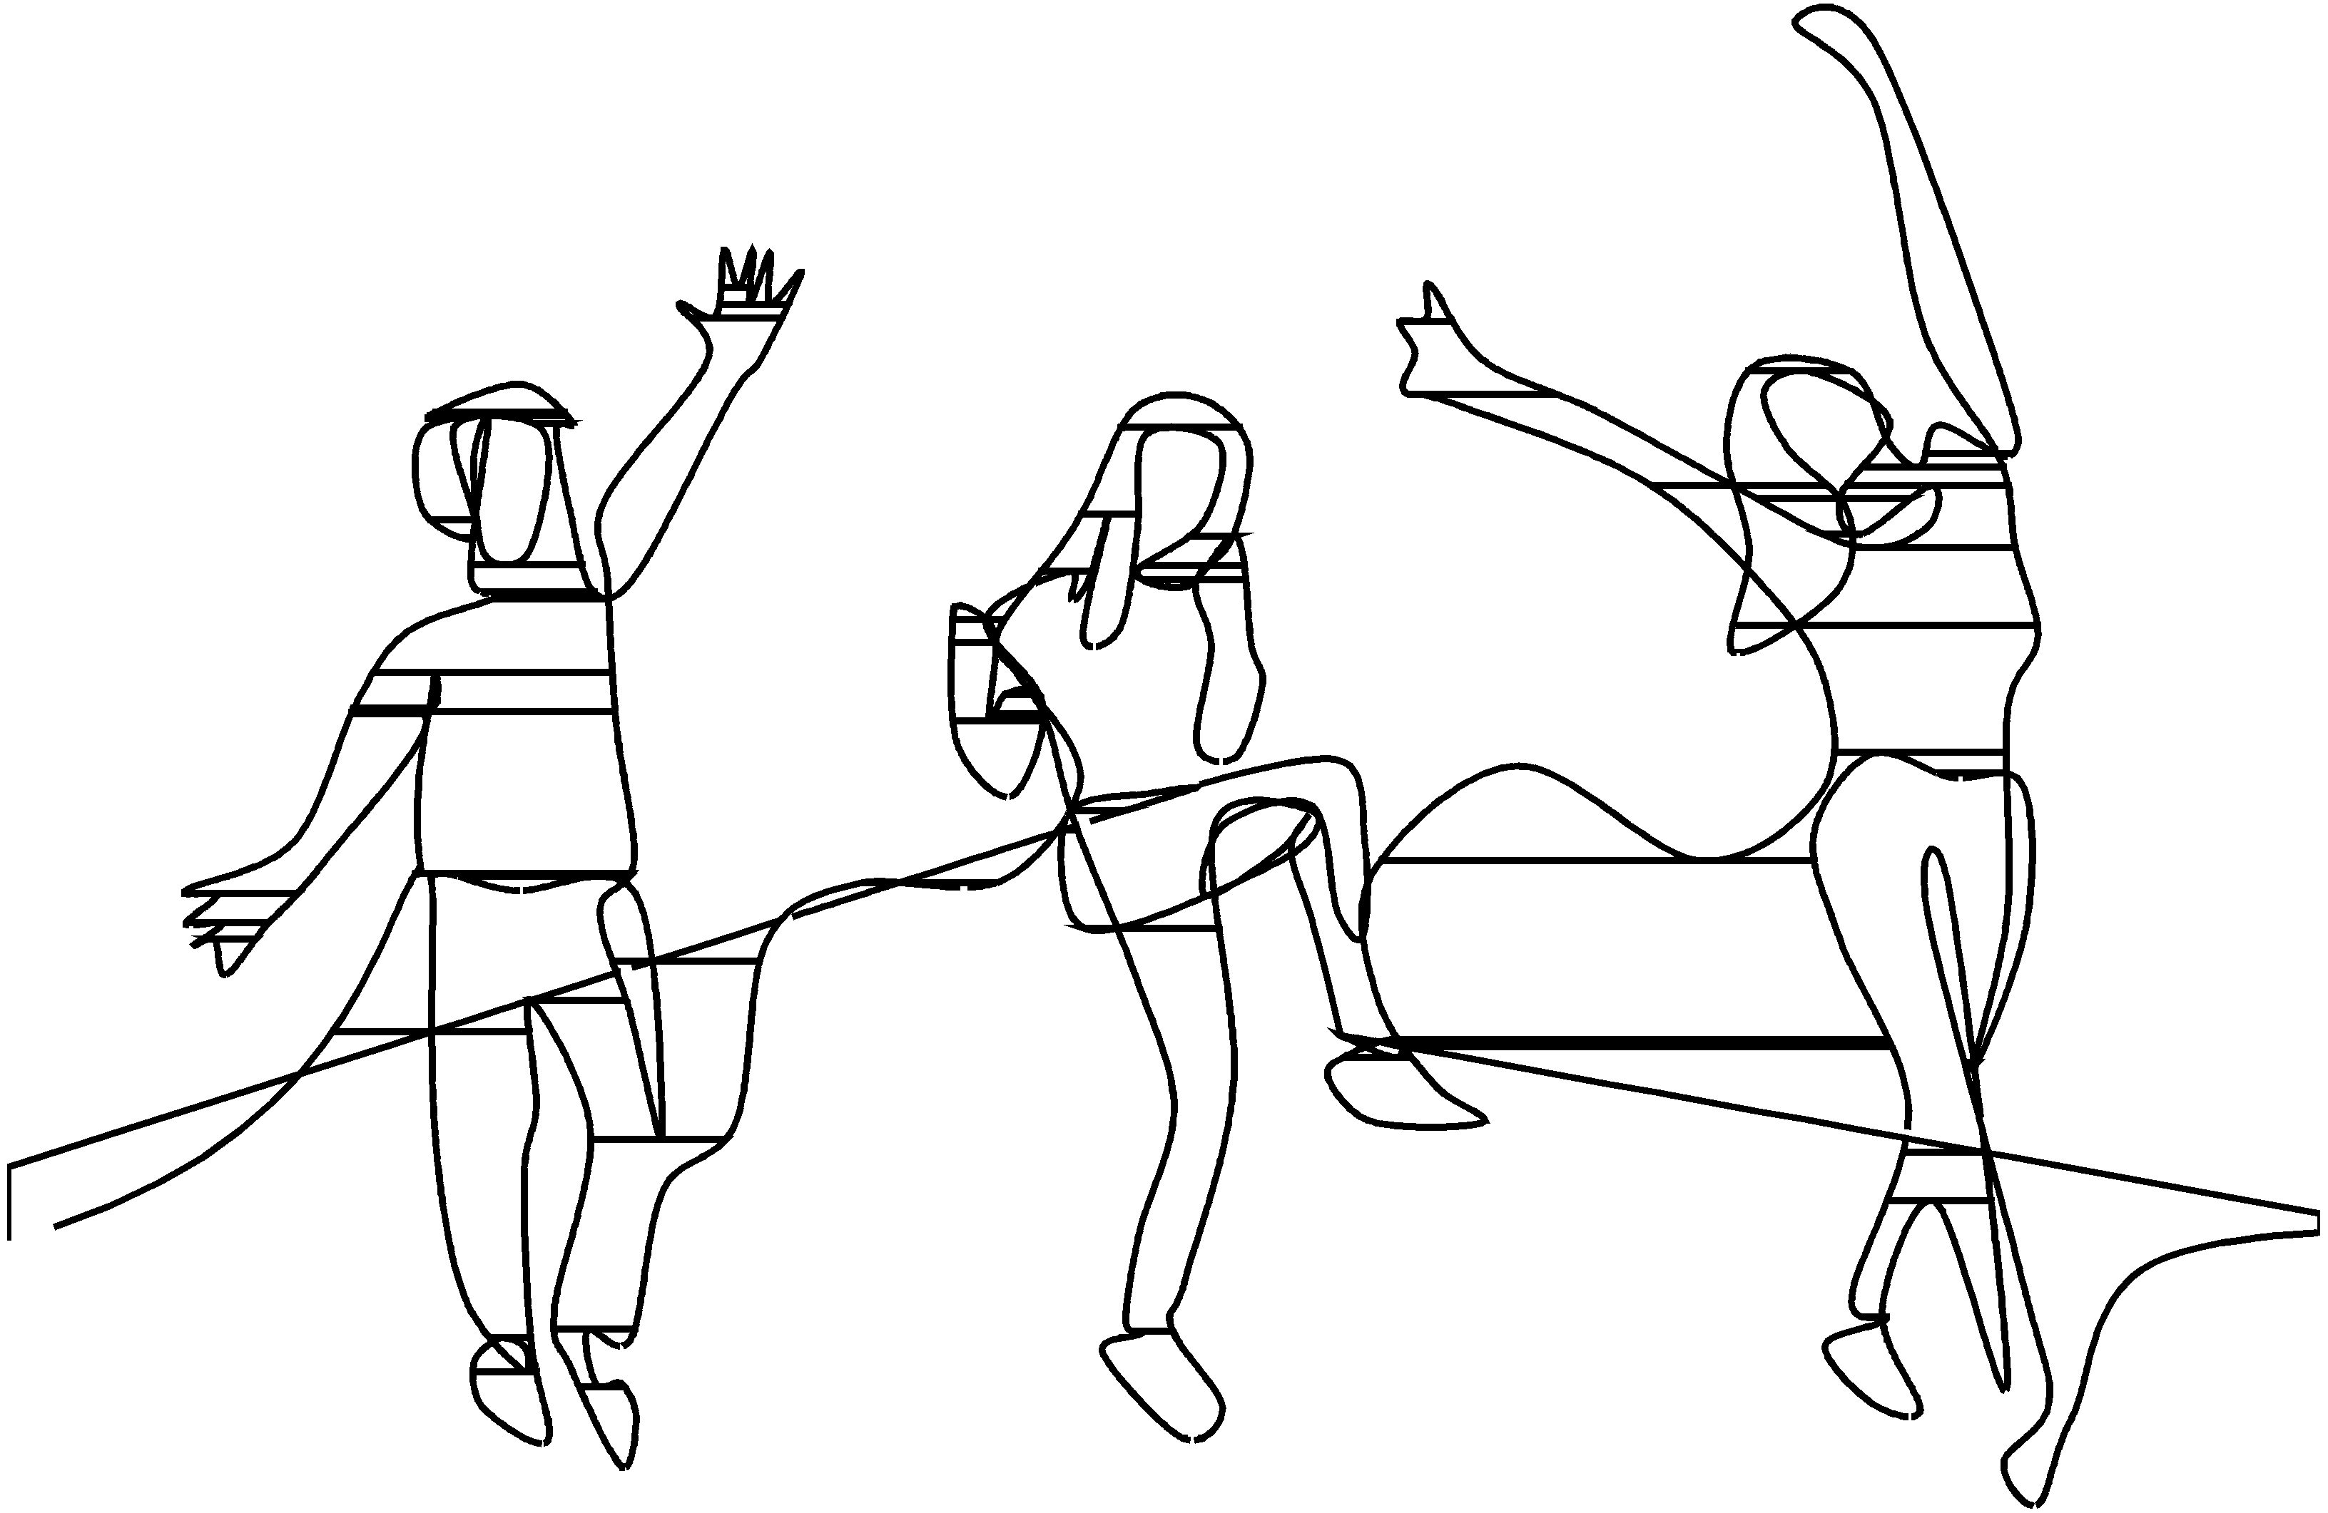
RECURSOS

page 57
UNIVERSIDAD DE LOS ANDES 57

xlsx |  | Gráfica 13. Personal de planta de la Universidad

1,989
34%
28%
5%
31%
2,015
32%
30%
4%
31%
2,076
32%
30%
5%
31%
2,184
31%
31%
4%
32%
2,257
29%
32%
4%
31%
2,297
29%
32%
4%
32%
2,373
26%
35%
4%
31%
2,376
26%
36%
4%
30%
2,320
26%
36%
4%
30%
4%
4%
4%
4%
4%
2% | 2% |  | 2% | 2%
2013 | 2014 |  | 2015 | 2016 | 2017 | 2018 | 2019 | 2020 | 2021-1
Directivo Docencia/Investigación Jefatura Profesional Soporte Total

